Hoja1
 |  | Referencia: |  |  | 2 |  |  | Maribel Gil modelista |  | 0 a 1.5 | 5 | 1.05
 |  | Tipo: |  |  | guayera logistica |  |  |  |  | 1.51 a 3 | 10 | 1.1
 |  | Fecha: |  |  | 2023-04-10 |  |  |  |  | 3.01 a 5 | 15 | 1.15
 |  | cliente |  |  | SENA |  |  |  |  | mas de 5 | 20 | 1.2
 |  | numero de ficha |  |  | CELDA DE PRODUCCIÓN |  |  |  |  | tiras de mas de 80 cm | 40 | 1.4

material | numero del molde | nombre del molde | cantidad | alto | ancho | alto x ancho = cm_2 | dm_2 | % desperdicio | Total | 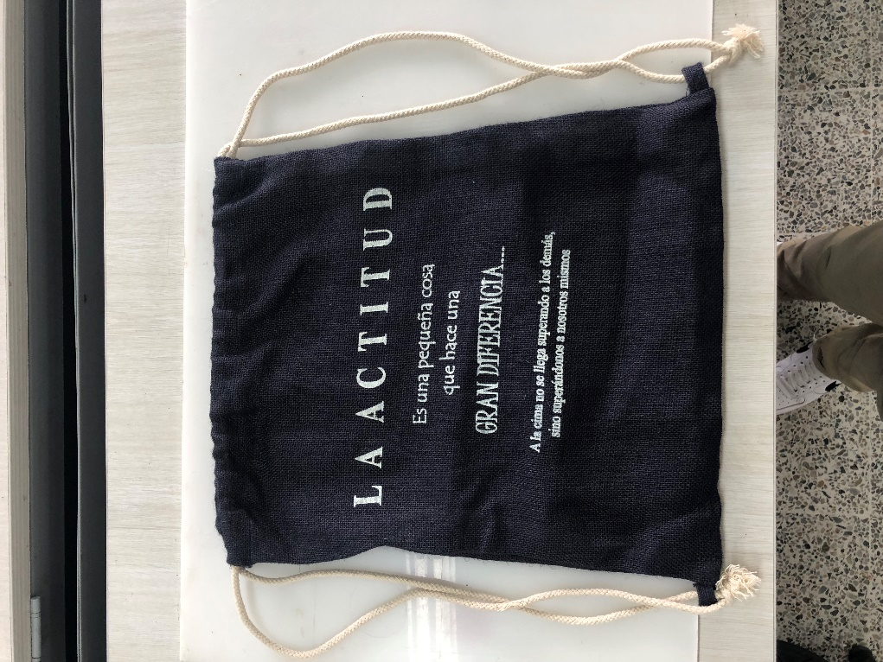 PENDIENTE FOTO
 |  |  |  |  |  | 0 | 0.00 | 1.05 | 0.00
 |  |  |  |  |  | 0 | 0.00 | 1.05 | 0.00
 |  |  |  |  |  | 0 | 0.00 | 1.05 | 0.00
 |  |  |  |  |  | 0 | 0.00 | 1.05 | 0.00
 |  |  |  |  |  | 0 | 0.00 | 1.05 | 0.00
 |  |  |  |  |  | 0 | 0.00 | 1.05 | 0.00
 |  |  |  |  |  | 0 | 0.00 | 1.05 | 0.00
 |  |  |  |  |  | 0 | 0.00 | 1.05 | 0.00
 |  |  |  |  |  | 0 | 0.00 | 1.05 | 0.00
 |  |  |  |  |  | 0 | 0.00 | 1.05 | 0.00
 |  |  |  |  |  | 0 | 0.00 | 1.05 | 0.00
 |  |  |  |  |  | 0 | 0.00 | 1.05 | 0.00
 |  |  |  |  |  | 0 | 0.00 | 1.05 | 0.00
 |  |  |  |  |  | 0 | 0.00 | 1.1 | 0.00
 |  |  |  |  |  | 0 | 0.00 | 1.1 | 0.00
 |  |  |  |  |  | 0 | 0.00 | 1.05 | 0.00
 | total cuero en dm_2 |  |  |  |  |  |  |  | 0.00
perimetros para consumo de hilo en cm |  |  |  | 0 | 0 | 0 | 0

material | numero del molde | nombre del molde | cantidad | alto | ancho | atlo x ancho=cm_2 | % desperdicio | Total
jean | 1 | frente y espalda | 1 | 76 | 31 | 2356 | 1.1 | 2591.6
 |  |  |  |  |  | 0 | 1.1 | 0
 |  |  |  |  |  |  |  | 2591.6

material | numero del molde | nombre del molde | cantidad | alto | ancho | atlo x ancho=cm_2 | % desperdicio | Total
 |  |  |  |  |  | 0 | 1.1 | 0
 |  |  |  |  |  | 0 | 1.1 | 0
 |  |  |  |  |  |  |  | 0

material | numero del molde | nombre del molde | cantidad | alto | ancho | atlo x ancho=cm_2 | % desperdicio | Total
 |  |  |  |  |  | 0 | 1.1 | 0.00
 |  |  |  |  |  | 0 | 1.1 | 0.00
 |  |  |  |  |  | 0 | 1.1 | 0.00
 |  |  |  |  |  | 0 | 1.1 | 0.00
 |  |  |  |  |  | 0 | 1.1 | 0.00
 |  |  |  |  |  | 0 | 1.1 | 0.00
 |  |  |  |  |  | 0 | 1.1 | 0.00
 |  |  |  |  |  | 0 | 1.1 | 0.00
 |  |  |  |  |  | 0 | 1.1 | 0.00
 |  |  |  |  |  | 0 | 1.1 | 0.00
 |  |  |  |  |  | 0 | 1.1 | 0.00
 |  |  |  |  |  | 0 | 1.1 | 0.00
 |  |  |  |  |  | 0 | 1.1 | 0.00
 |  |  |  |  |  |  |  | 0.00
 | total FORRO en cm_2 |  |  |  |  |  |  | 0.00

material | numero del molde | nombre del molde | cantidad | alto | ancho | atlo x ancho=cm_2 | % desperdicio | Total
 |  |  |  |  |  | 0 | 1.1 | 0
 |  |  |  |  |  | 0 | 1.1 | 0
 |  |  |  |  |  |  |  | 0

